상품제안서
모스니에 5단8K원형캡슐우산 루프텀블러350ml+싸바리케이스 | 상품코드: S46177

 |  |  |  |  |  |  | 02-713-8555 | www.synergygift.co.kr
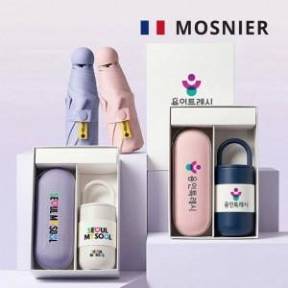

【상세/제작정보】

【인쇄/포장옵션】 | 손잡이 컬러, 우산집 DTF컬러필름, 파우치 DTF컬러필름, 텀블러 밴드 DTF, 텀블러 DTF, 텀블러 레이저 / 포장지포장

【공급단가】 | 수량 | 30~ | 100~ | 300~ | 1,000~ | 3,000~
*VAT별도 | 단가 | 20,020원 | 18,940원 | 18,010원 | 17,550원 | 17,240원

【상품 URL】 | https://www.synergygift.co.kr:443/src/goods_detail.php?gdno=46177

